Hoja1
# | i | valor de j | posmin | array[j] < array[posmin] | 0 | 1 | 2 | 3 | 4 | 5
1 | 0 | 1 | 0 | FALSE | -12 | 15 | 4 | 3 | 1 | -1
 |  | 2 | 2 | TRUE
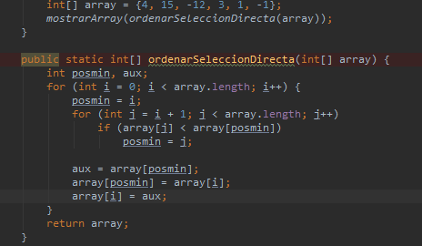
 |  | 3 | 2 | FALSE
 |  | 4 | 2 | FALSE
 |  | 5 | 2 | FALSE
# | i | valor de j | posmin | array[j] < array[posmin] | 0 | 1 | 2 | 3 | 4 | 5
2 | 1 | 2 | 1 | TRUE | -12 | -1 | 4 | 3 | 1 | 15
 |  | 3 | 2 | TRUE
 |  | 4 | 3 | TRUE
 |  | 5 | 4 | TRUE
# | i | valor de j | posmin | array[j] < array[posmin] | 0 | 1 | 2 | 3 | 4 | 5
3 | 2 | 3 | 2 | FALSE | -12 | -1 | 1 | 3 | 4 | 15
 |  | 4 | 2 | TRUE
 |  | 5 | 4 | FALSE
# | i | valor de j | posmin | array[j] < array[posmin] | 0 | 1 | 2 | 3 | 4 | 5
4 | 3 | 4 | 3 | FALSE | -12 | -1 | 1 | 3 | 4 | 15
 |  | 5 | 3 | FALSE
# | i | valor de j | posmin | array[j] < array[posmin] | 0 | 1 | 2 | 3 | 4 | 5
4 | 4 | 5 | 2 | FALSE | -12 | -1 | 1 | 3 | 4 | 15

